地番一覧表
千葉県市原市○△字池の脇の３筆の森林を申請する場合
 |  |  |  |  |  | 地番一覧表
 |  | 申請団体：○△の森を育てる会
 |  | 申請箇所：千葉県市原市○△字池の脇32-1外６筆 |  |  |  |  |  |  | 3年間の活動計画における交付メニュー（注４）
登記簿 謄本 番号 | エリア番号 | 大字・字 | 地番 | 公簿面積等 (ｍ２) | 活動面積 (ｍ２) | 測量の種類 （注３） | 所有者氏名 | 所有者住所 | 令和８年度 | 令和９年度 | 令和１０年度 | 備考
1 | 1 | ○△字池の脇 | 32-1 | 3,450.00 | 3,250.00 | ア | ○○ ○○ | ××市○△～ | 森林活用 | 森林活用 | 森林活用
2 | 2 | ○△字池の脇 | 33 | 3,350.00 | 3,100.00 | ア | ○○ ○○ | ××市○△～ | 竹林活用 | 竹林活用 | 竹林活用
3 | 3 | ○△字池の脇 | 12 | 5,400.00 | 5,100.00 | ア | ○□ ×△ | ××市○△～ | － | 森林活用 | 森林活用
4 | 作業道 | ○△字池の脇 | 9 | ― | ― | ― | ○□ ×△ | ××市○△～ | 機能強化
5 | 作業道 | ○△字池の脇 | 10-4 | ― | ― | ― | ○□ △▽ | ××市○△～ | 機能強化
6 | 作業道 | ○△字池の脇 | 10-5 | ― | ― | ― | 〇〇 ×□ | ××市○△～ | 機能強化
7 | 作業道 | ○△字池の脇 | 11 | ― | ― | ― | 〇〇 ×□ | ××市○△～ | 機能強化

登記簿謄本等に記載されている、市町村名よりあとの部分を入力すること（一般的な住所とは異なるので注意）
登記簿謄本の写しに、1枚ずつ１から順に番号を振り、地番に対応する写しの番号を入力する
森林機能強化タイプでは「公簿面積」「活動面積」記載不要
実際の面積は公簿面積より増えることが多い（市町村で地籍調査を実施済の場合を除く）。
隣接森林との境界が正確にわからない場合は、境界付近は活動エリアから除くことがある

別紙「活動計画図」に対応するエリア番号を入力する

行が足りないときは追加することができる

計 |  |  |  | 12,200.00 | 11,450.00

注１：面積の単位は㎡とし、小数点以下の数字があっても四捨五入せずそのまま記載すること。 |  |  |  |  |  |  | 注４
注２：測量の種類は、以下の区分によるものとする。 |  |  |  |  |  |  | 項 目
注３ |  |  |  |  |  |  | 地域活動型（森林資源活用） → 「森林活用」
項 目 |  |  |  |  |  |  | 地域活動型（竹林資源活用） → 「竹林活用」
ア 登記面積を用いた。 |  |  |  |  |  |  | 複業実践型 → 「複業実践」
イ 森林計画図と森林簿を用いた。 |  |  |  |  |  |  | 森林機能強化タイプ → 「機能強化」
ウ 現地を実測した。
エ その他（備考欄に詳細記入）

位置図
位 置 図

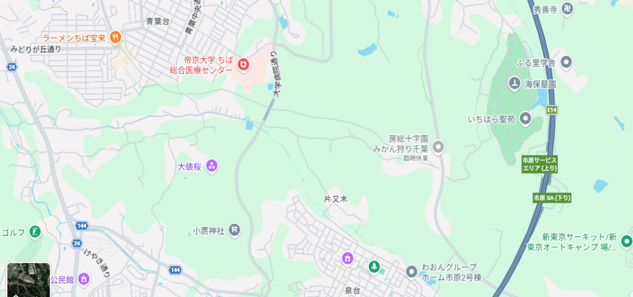
活動場所
N

活動計画図
＜活動計画図（記載例）＞
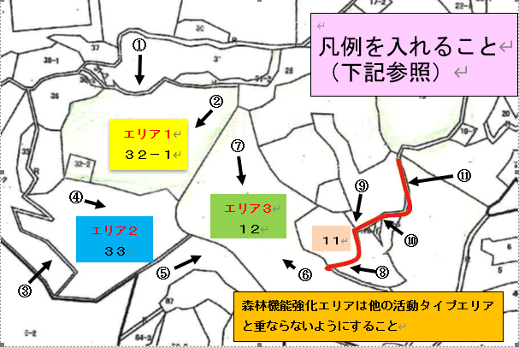
森林機能強化のうち作業道は他の活動エリアと重ならないようにすること

 |  |  |  |  |  | 縮尺 1／２５００
森林機能強化は１１、１３、１４－１、１４－２の４筆 「 ①→ 」から「 ⑪→ 」は写真撮影位置と番号

＜凡例（記載例）＞

エリア名 | 地 番 | 面積・ 延長 | 実施する活動メニュー |  |  |  | 長期にわたり手入れがされていなかったと考えられる里山林
 |  |  | 令和８年度 | 令和９年度 | 令和１０年度
1 | 32-1 | 0.3ha | 森林資源活用 | 森林資源活用 | 森林資源活用 |  | 〇
2 | 33 | 0.3ha | 竹林資源活用 | 竹林資源活用 | 竹林資源活用 |  | 〇
3 | 12 | 0.5ha |  | 森林資源活用 | 森林資源活用 |  | 〇
作業道 | 11他 | 200ｍ | 森林機能強化

（注）
１：令和８年度から開始する箇所である。
２：エリア１は里山林保全で、エリア２は竹林整備で３年間実施する活動計画となっている。
３：エリア３はアクセスが困難な状況であるため、令和８年度に作業道を整備した後、令和９年度から森林資源利用を２年間実施する予定となっている。

みどりチェック
「みどりチェック」チェックシート（活動組織→地域協議会）
（様式第14号） |  |  |  |  | ←着色箇所が入力欄です。
「みどりチェック」チェックシート（活動組織向け）
事業名：森林・山村地域活性化振興対策 里山林活性化による多面的機能発揮対策交付金
苗木を作る場合も少量で種苗生産という規模ではないく、農薬についても、ナラ枯れの予防等で使う可能性もほとんどないので、④～⑦は「該当しない」にチェックしてください
ほかの項目は申請時（します）にチェックしてください。
チェック項目については、記載のことを個々に意識していただけば、実施状況報告書類には報告時（しました）にチェックして提出いただけます
実施状況報告書類には報告時（しました）にチェックして提出いただけますなお、これを実施しなかった場合は、報告時（しました）にチェックできませんが、このシートで報告時（しました）にチェックすることが、多面的事業で義務になっているわけではありません。
活動組織名 |  | ○△の森を育てる会
代表者氏名 |  | 遠山 由紀 | ↓該当する欄に○
所在地 |  | 市原市○△－３ | 申請時 （します） | ○
連絡先 |  | ０８０－２１６２－〇〇〇〇 | 報告時 （しました）

・交付申請時に全ての項目にチェックを入れ、事業実施期間中に各項目に取り組んでください。 ・実績報告時に取り組んだ項目にチェックを入れて提出してください。 ・各項目においてどのような取組を行えばよいか分からない場合は、解説書を御覧ください。 ・※のついた項目のうち該当しない項目は「該当しない」にチェックを入れてください。 |  |  |  | 解説書

チェック | 環境関係法令の遵守等
☑ | ① | みどりの食料システム戦略の理解
☑ | ② | 関係法令の遵守
☑ | ③ | 正しい知識に基づく作業安全に努める
 | 適正な施肥
□ | ④ | ※種苗生産を行う場合 肥料の適正な保管 | （該当しない | ☑
□ | ⑤ | ※種苗生産を行う場合 肥料の使用状況等の記録・保存に努める | （該当しない | ☑
 | 適正な防除
□ | ⑥ | ※農薬を使用する場合 農薬の適正な使用・保管 | （該当しない | ☑
□ | ⑦ | ※農薬を使用する場合 農薬の使用状況等の記録・保存 | （該当しない | ☑
 | エネルギーの節減
☑ | ⑧ | 省エネを意識し、不必要・非効率なエネルギー消費をしないように努める
 | 悪臭及び害虫の発生防止
☑ | ⑨ | 悪臭・害虫の発生防止・低減に努める
 | 廃棄物の発生抑制、適正な循環的な利用及び適正な処分
☑ | ⑩ | 廃棄物の削減に努め、適正に処理
☑ | ⑪ | 未利用材の有効活用を検討
 | 生物多様性への悪影響の防止
☑ | ⑫ | 生物多様性に配慮した事業実施（物資調達、施業等）に努める
注） | 「② 関係法令の遵守」について、対象は、肥料の品質の確保等に関する法律（昭和25年法律第127号）、農薬取締法（昭和23年法律第82号）、廃棄物の処理及び清掃に関する法律（昭和45年法律第137号）、食品循環資源の再生利用等の促進に関する法律（平成12年法律第116号）、容器包装に係る分別収集及び再商品化の促進等に関する法律（平成７年法律第112号）、水質汚濁防止法（昭和45年法律第138号）、労働安全衛生法（昭和47年法律第57号）、合法伐採木材等の流通及び利用の促進に関する法律（平成28年法律第48号）とします。
＜報告内容の確認と個人情報の取扱いについて＞ ・本チェックシートにて報告された内容は、農林水産省等が対象者を抽出し、実施状況の確認を行います。 ・記入いただいた個人情報は、本チェックシートの実施状況確認のために農林水産省等で使用し、御本人の同意がなければ第三者に提供することはありません。
 |  |  | 上記について、確認しました→ | ☑

